Лист 1
Прайс-лист
МИР ПРЯЖИ

В валюте: руб. (курс 1).
Цены указаны на 07.08.2020

№ | Номенклатура/ Характеристика номенклатуры | Описание | Изображение | Артикул | Цена | Ед. | Остаток | Ссылка на сайт
 | Декоративная присыпка (топпинг) Luxart Topping декоративная слюда, 0.1-0.3 мм, белая 25 мл | Декоративная присыпка (топпинг) Luxart Topping декоративная слюда, 0.1-0.3 мм, белая 25 мл | 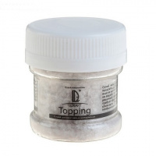 | TP03V25 | 61.08 |  |  | Изображение
 | Декоративная присыпка (топпинг) Luxart Topping декоративная слюда, 0.1-0.3 мм, белая 25 мл |  |  |  | 61.08 | шт | 5 | Изображение
 | Декоративная присыпка (топпинг) Luxart Topping декоративная слюда, 0.1-0.3 мм, зеленая 25 мл | Декоративная присыпка (топпинг) Luxart Topping декоративная слюда, 0.1-0.3 мм, зеленая 25 мл | 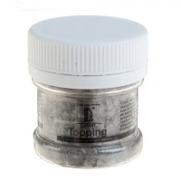 | TP04V25 | 61.08 |  |  | Изображение
 | Декоративная присыпка (топпинг) Luxart Topping декоративная слюда, 0.1-0.3 мм, зеленая 25 мл |  |  |  | 61.08 | шт | 9 | Изображение
 | Декоративные Блестки Luxart Glitter Оранжевый 20 мл | Декоративные Блестки Luxart Glitter Оранжевый 20 мл | 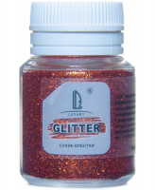 | GL23V20 | 47.77 |  |  | Изображение
 | Декоративные Блестки Luxart Glitter Оранжевый 20 мл |  |  |  | 47.77 | шт | 27 | Изображение
 | Декоративные Блестки Luxart Glitter Черный 20 мл | Декоративные Блестки Luxart Glitter Черный 20 мл | 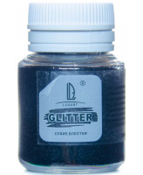 | GL22V20 | 47.77 |  |  | Изображение
 | Декоративные Блестки Luxart Glitter Черный 20 мл |  |  |  | 47.77 | шт | 27 | Изображение
 | Декоративные Блестки LuxGlitter Белый 20 мл | Декоративные Блестки LuxGlitter Белый 20 мл |  | GL7V20 | 47.77 |  |  | Изображение
 | Декоративные Блестки LuxGlitter Белый 20 мл |  |  |  | 47.77 | шт | 30 | Изображение
 | Декоративные Блестки LuxGlitter Бронза 20 мл | Декоративные Блестки LuxGlitter Бронза 20 мл |  | GL9V20 | 40.00 |  |  | Изображение
 | Декоративные Блестки LuxGlitter Бронза 20 мл |  |  |  | 40.00 | шт | 25 | Изображение
 | Декоративные Блестки LuxGlitter Голографический белый 20 мл | Декоративные Блестки LuxGlitter Голографический белый 20 мл | 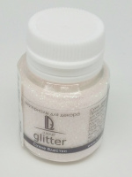 | GL16V20 | 58.15 |  |  | Изображение
 | Декоративные Блестки LuxGlitter Голографический белый 20 мл |  |  |  | 58.15 | шт | 42 | Изображение
 | Декоративные Блестки LuxGlitter Голографическое золото 20 мл | Декоративные Блестки LuxGlitter Голографическое золото 20 мл |  | GL4V20 | 50.54 |  |  | Изображение
 | Декоративные Блестки LuxGlitter Голографическое золото 20 мл |  |  |  | 50.54 | шт | 48 | Изображение
 | Декоративные Блестки LuxGlitter Голографическое золото палочки (0,2*1,5 мм) 20 мл | Декоративные Блестки LuxGlitter Голографическое золото палочки (0,2*1,5 мм) 20 мл | 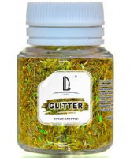 | GL17V20 | 58.15 |  |  | Изображение
 | Декоративные Блестки LuxGlitter Голографическое золото палочки (0,2*1,5 мм) 20 мл |  |  |  | 58.15 | шт | 41 | Изображение
 | Декоративные Блестки LuxGlitter Голографическое серебро 20 мл | Декоративные Блестки LuxGlitter Голографическое серебро 20 мл |  | GL5V20 | 50.54 |  |  | Изображение
 | Декоративные Блестки LuxGlitter Голографическое серебро 20 мл |  |  |  | 50.54 | шт | 37 | Изображение
 | Декоративные Блестки LuxGlitter Голографическое серебро палочки (0,2*1,5 мм) 20 мл | Декоративные Блестки LuxGlitter Голографическое серебро палочки (0,2*1,5 мм) 20 мл | 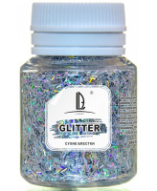 | GL18V20 | 58.15 |  |  | Изображение
 | Декоративные Блестки LuxGlitter Голографическое серебро палочки (0,2*1,5 мм) 20 мл |  |  |  | 58.15 | шт | 55 | Изображение
 | Декоративные Блестки LuxGlitter Голубой 20 мл | Декоративные Блестки LuxGlitter Голубой 20 мл |  | GL8V20 | 47.77 |  |  | Изображение
 | Декоративные Блестки LuxGlitter Голубой 20 мл |  |  |  | 47.77 | шт | 54 | Изображение
 | Декоративные Блестки LuxGlitter Зеленый 20 мл | Декоративные Блестки LuxGlitter Зеленый 20 мл |  | GL3V20 | 47.77 |  |  | Изображение
 | Декоративные Блестки LuxGlitter Зеленый 20 мл |  |  |  | 47.77 | шт | 25 | Изображение
 | Декоративные Блестки LuxGlitter Золото 20 мл | Декоративные Блестки LuxGlitter Золото 20 мл |  | GL1V20 | 47.77 |  |  | Изображение
 | Декоративные Блестки LuxGlitter Золото 20 мл |  |  |  | 47.77 | шт | 16 | Изображение
 | Декоративные Блестки LuxGlitter Золото крупное 20 мл | Декоративные Блестки LuxGlitter Золото крупное 20 мл |  | GL14V20 | 47.77 |  |  | Изображение
 | Декоративные Блестки LuxGlitter Золото крупное 20 мл |  |  |  | 47.77 | шт | 69 | Изображение
 | Декоративные Блестки LuxGlitter Золото палочки (0,2*1,5 мм) 20 мл | Декоративные Блестки LuxGlitter Золото палочки (0,2*1,5 мм) 20 мл | 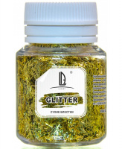 | GL19V20 | 58.15 |  |  | Изображение
 | Декоративные Блестки LuxGlitter Золото палочки (0,2*1,5 мм) 20 мл |  |  |  | 58.15 | шт | 63 | Изображение
 | Декоративные Блестки LuxGlitter Коричневый темный 20 мл | Декоративные Блестки LuxGlitter Коричневый темный 20 мл |  | GL10V20 | 47.77 |  |  | Изображение
 | Декоративные Блестки LuxGlitter Коричневый темный 20 мл |  |  |  | 47.77 | шт | 26 | Изображение
 | Декоративные Блестки LuxGlitter Красный 20 мл | Декоративные Блестки LuxGlitter Красный 20 мл |  | GL6V20 | 47.77 |  |  | Изображение
 | Декоративные Блестки LuxGlitter Красный 20 мл |  |  |  | 47.77 | шт | 28 | Изображение
 | Декоративные Блестки LuxGlitter Медовый 20 мл | Декоративные Блестки LuxGlitter Медовый 20 мл | 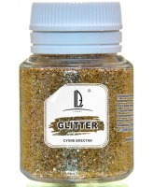 | GL21V20 | 47.44 |  |  | Изображение
 | Декоративные Блестки LuxGlitter Медовый 20 мл |  |  |  | 47.44 | шт | 30 | Изображение
 | Декоративные Блестки LuxGlitter Розовый 20 мл | Декоративные Блестки LuxGlitter Розовый 20 мл |  | GL13V20 | 47.77 |  |  | Изображение
 | Декоративные Блестки LuxGlitter Розовый 20 мл |  |  |  | 47.77 | шт | 37 | Изображение
 | Декоративные Блестки LuxGlitter Серебро 20 мл | Декоративные Блестки LuxGlitter Серебро 20 мл |  | GL2V20 | 47.77 |  |  | Изображение
 | Декоративные Блестки LuxGlitter Серебро 20 мл |  |  |  | 47.77 | шт | 59 | Изображение
 | Декоративные Блестки LuxGlitter Серебро крупное 20 мл | Декоративные Блестки LuxGlitter Серебро крупное 20 мл |  | GL15V20 | 47.77 |  |  | Изображение
 | Декоративные Блестки LuxGlitter Серебро крупное 20 мл |  |  |  | 47.77 | шт | 62 | Изображение
 | Декоративные Блестки LuxGlitter Серебро палочки (0,2*1,5 мм) 20 мл | Декоративные Блестки LuxGlitter Серебро палочки (0,2*1,5 мм) 20 мл | 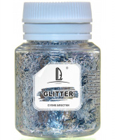 | GL20V20 | 47.77 |  |  | Изображение
 | Декоративные Блестки LuxGlitter Серебро палочки (0,2*1,5 мм) 20 мл |  |  |  | 47.77 | шт | 62 | Изображение
 | Декоративные Блестки LuxGlitter Синий 20 мл | Декоративные Блестки LuxGlitter Синий 20 мл |  | GL11V20 | 47.77 |  |  | Изображение
 | Декоративные Блестки LuxGlitter Синий 20 мл |  |  |  | 47.77 | шт | 28 | Изображение
 | Декоративные Блестки LuxGlitter Фиолетовый 20 мл | Декоративные Блестки LuxGlitter Фиолетовый 20 мл |  | GL12V20 | 47.77 |  |  | Изображение
 | Декоративные Блестки LuxGlitter Фиолетовый 20 мл |  |  |  | 47.77 | шт | 35 | Изображение

